お客様用シート
エリオ お見積り希望内容

記入日 | 名前
電話番号 | メールアドレス

商品内容 |  | 数量 | 艇のカラー 何色使用希望か

艇のカラーリングのパターンや使用可能な色は下記の通りです。 販売価格に含まれる使用可能カラー数は艇のグレードによって異なります。 カラー数が多いと、追加料金（1色100€）になる場合があります。 オリジナルデザインをご希望の場合は、備考欄にその旨を記載してください。
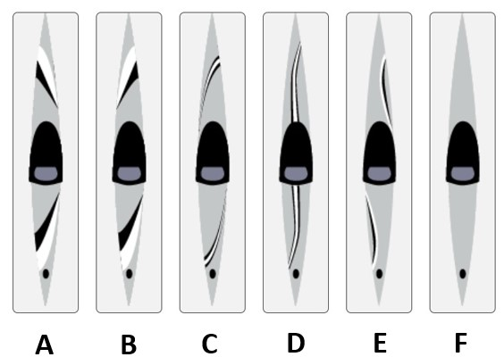


その他気になることがあればご記入ください。
必要に応じて、ＺＯＯＭミーティングを調整させていただきます。

